Como usar essa planilha
 |  | Essa planilha vai ser sua melhor amiga na hora de montar sua carteira de investimentos para cada meta. Ela foi pensada pra te dar todas as informações necessárias e facilitar a sua vida. A planilha tem 3 abas, uma para cada perfil de investidor, de acordo com o seu perfil, escolha a aba em que vai preencher. Em cada aba, você pode organizar até 10 metas, mas, lembra do que a Nath te disse, se você ainda não terminou sua reserva de emergência, ela é sua prioridade e você pode ter apenas mais 1 meta. No primeiro passo, vamos entender como está sua reserva de emergência

A primeira informação que você vai precisar contar pra planilha é o valor destinado para os seus boletos pessoais.

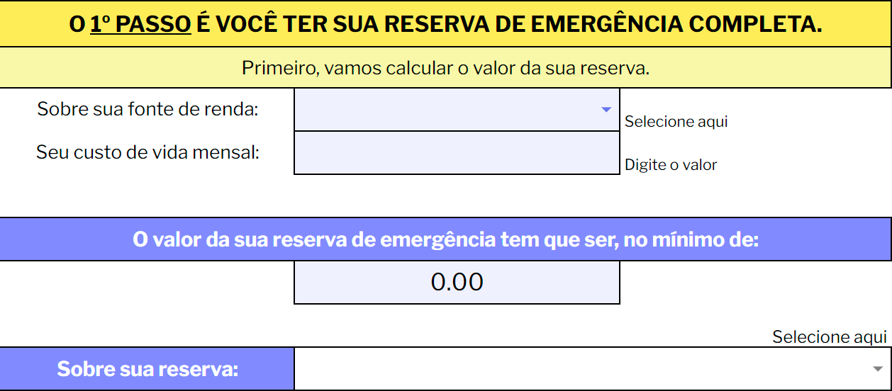
Nesse campo, vamos calcular o valor necessário para sua reserva de emergência. Você vai selecionar se é CLT ou autônomo e informar o seu custo de vida mensal, aquele que você aprendeu a calcular lá no módulo 1.

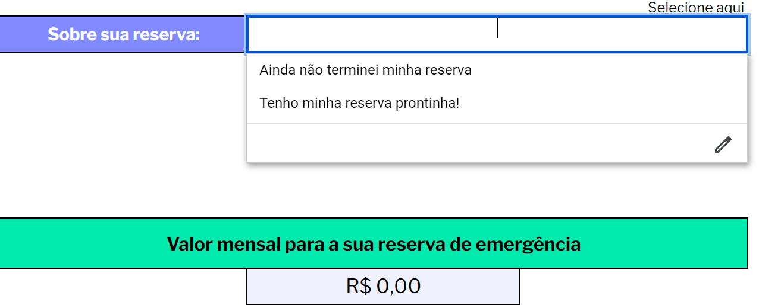
Logo em seguida, a planilha te informa o qual o valor total que sua reserva precisa ter, e, abaixo, você seleciona como está sua reserva de emergência. E aí?! Sua reserva está completinha? Ou ainda está faltando grana lá?! Se estiver faltando grana, a planilha vai te informar qual o valor mensal que você deve destinar a ela!

 | A partir da sua reserva, você vai saber quais são seus próximos passos e como você vai fazer pra alcançar suas metas

 | E agora começa a mágica. A partir daí, você vai começar a planejar o seu futuro, suas metas e definir sua caminhada ao topo da montanha!

Antes de definir e planejar suas metas, não esqueça de preencher a data atual, vai ser muito importante pra te dar clareza do rendimento necessário pra sua meta virar realidade

 |  |  | Agora chegou a hora de sonhar.... e realizar

Para cada campo desse, você vai selecionar uma meta e preencher as informações nessárias |  | Nesse campo, você vai selecionar qual a meta (M1,M2,M3,M4 ou M5) |  | A planilha já vai te indicar a % (de referência) para investir nessa meta e quanto isso representa em reais, para o seu valor disponível

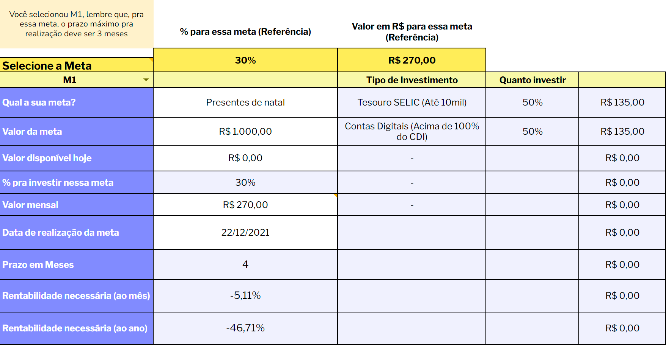
Você só vai precisar preencher os campos em branco, as células que estão coloridas, não precisa alterar. Então, você vai preencher: O nome da meta, o valor total pra realizar a meta, o valor que você tem hoje pra essa meta e data de realização. |  |  |  |  | A planilha vai fazer todo o trabalho por você, após preencher os dados para a meta, você já vai receber quais investimentos fazer para essa meta, quantos % do valor para essa meta você envia para cada tipo de investimento e quanto isso representa em reais, para o valor que você tem disponível para essa meta. Isso não é incrível?

Nesse campo de % para investir, você só vai precisar alterar, caso não vá seguir o valor de referência pra meta, por exemplo, se ali no valor de refrência é 30%, mas você quer direcionar pra essa meta 70% do seu valor disponível. Se você for seguir a referência não precisa alterar nada

 |  | Você tem espaço para preencher e organizar até 10 metas por vez, então use e abuse da planilha para organizar a sua vida!

 |  |  | Ah, e pra você não se perder e nem acontecer de faltar ou sobrar dinheiro pras suas metas, você ainda tem um Dash, que se preenchido automaticamente, de acordo com as metas que você organizar na planilha. Esse Dash vai deixar bem visível as metas que você tem, quanto está direcionando pra cada uma e, no final, se você usou todo o dinheiro disponível para seus boletos pessoais.

